Вид 1
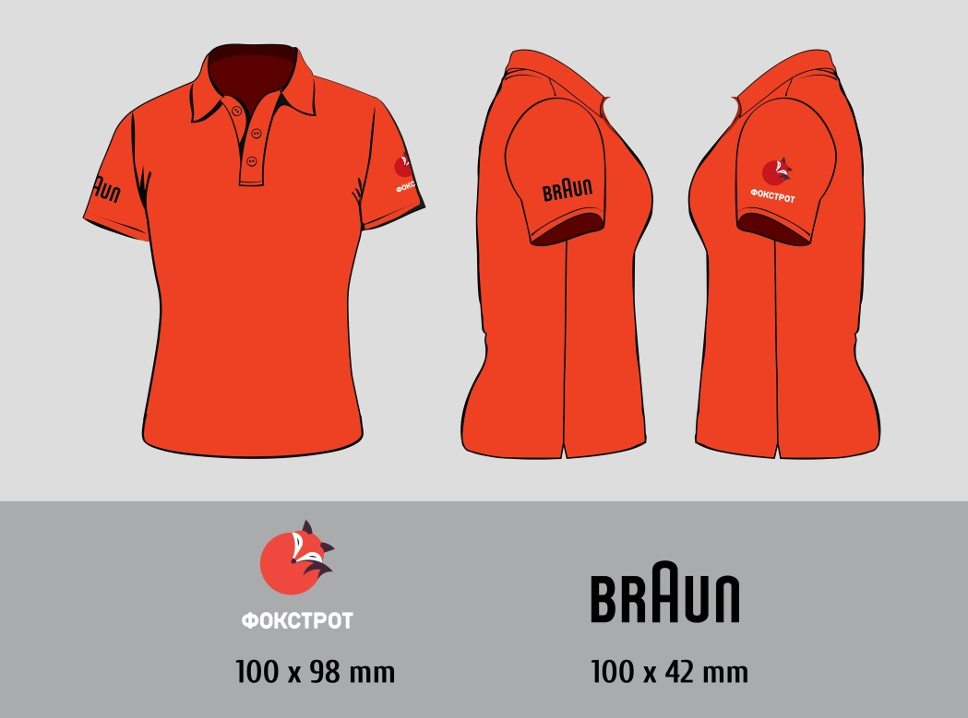
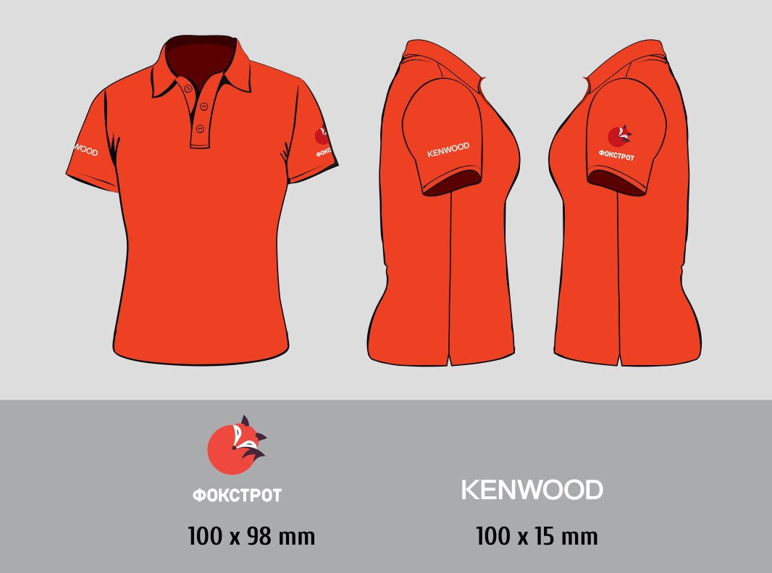
Вид 1. Футболка-поло Фокстрот

Поло - футболка з гудзиками і з відкладним коміром «в резинку» з короткими рукавами. • Матеріал Піке (щільна бавовняна тканина з рельєфними поперечними рубчиками, загальноприйнята назва - "лакоста"); • Щільність тканини - 220 г; • Колір тканини - червоний; • Відкладний комір «резинка» в колір основної тканини; • 3 гудзики в колір основної тканини; • Низ прямий, з розрізами з боків; • Силует виробу - прямий; • Брендування на рукавах одним із способів (пряма вишивка, шеврон з вишивкою, повнокольорове зображення методом шовкотрафарету): - На лівому рукаві: лого Фокстрот, габаритні розміри нанесення 100*98мм; - На правому рукаві: лого партнера, габаритні розміри нанесення згідно макетів (BRAUN - 100*42мм; KENWOOD - 100*15мм; DeLonghi 100*33мм).

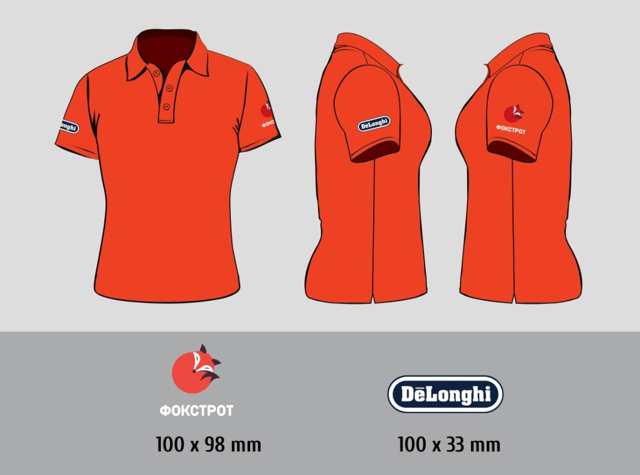

 |  | 40% | 30% | 30%
Розмір | Всього замовлення | ЛОГО Фокстрот+Delonghi | Лого Фокстрот+Kenwood | Лого Фокстрот+Braun
XXS | 106 | 42 | 32 | 32
XS | 658 | 256 | 202 | 202
S | 868 | 346 | 262 | 262
M | 1,180 | 472 | 354 | 354
L | 1,303 | 520 | 390 | 390
ХL | 472 | 189 | 142 | 142
XXL | 191 | 76 | 57 | 57
XXXL | 82 | 33 | 24 | 24
Всього, шт. | 4,860 | 1,934 | 1,463 | 1,463

Вид 2
Вид 2. Футболка-поло Супервайзер

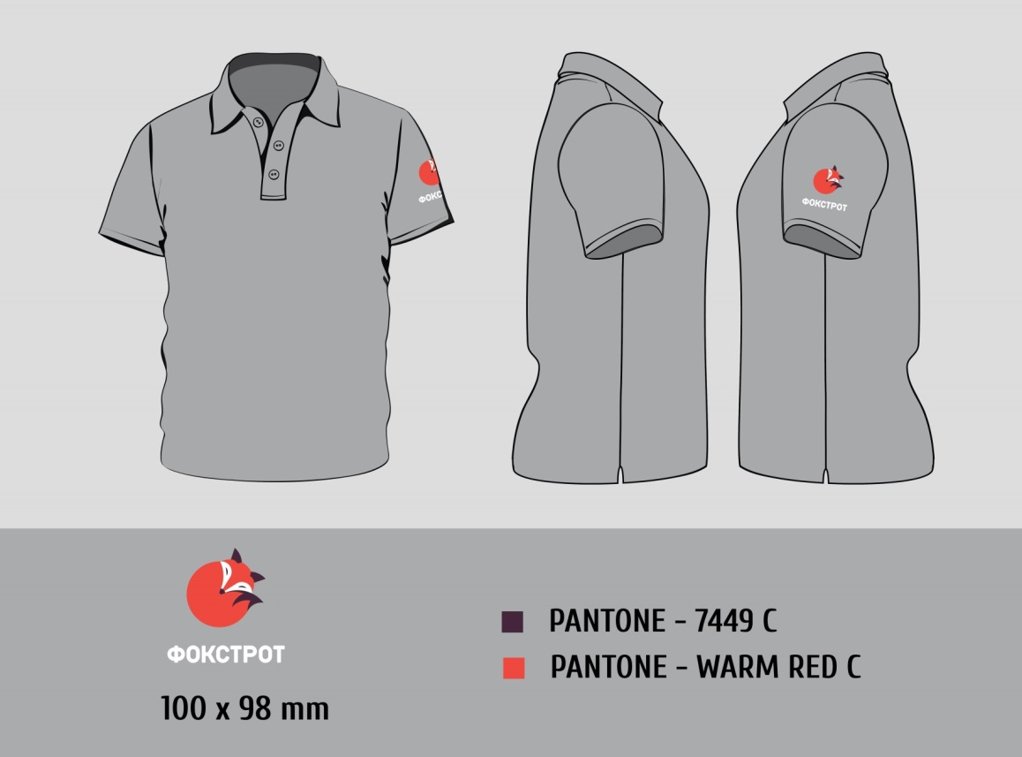
Поло - футболка з гудзиками і з відкладним коміром «в резинку» з короткими рукавами. Матеріал Піке (щільна бавовняна тканина з рельєфними поперечними рубчиками, загальноприйнята назва - "лакоста"); • Щільність тканини - 220 г; • Колір тканини - світло-сірий; • Відкладний комір «резинка» в колір основної тканини; • 3 гудзики в колір основної тканини; • Низ прямий, з розрізами з боків; • Силует вироби - прямий; • Брендування на рукавах одним із способів (пряма вишивка, шеврон з вишивкою, повнокольорове зображення методом шовкотрафарету): - На лівому рукаві: лого Фокстрот, габаритні розміри нанесення 100*98 мм.

Розмір | Всього замовлення
XXS | 12
XS | 80
S | 108
M | 162
L | 146
XL | 58
XXL | 24
XXXL | 10
Всього, шт. | 600

Вид 3
Вид 3. Футболка–поло Фоксмастер

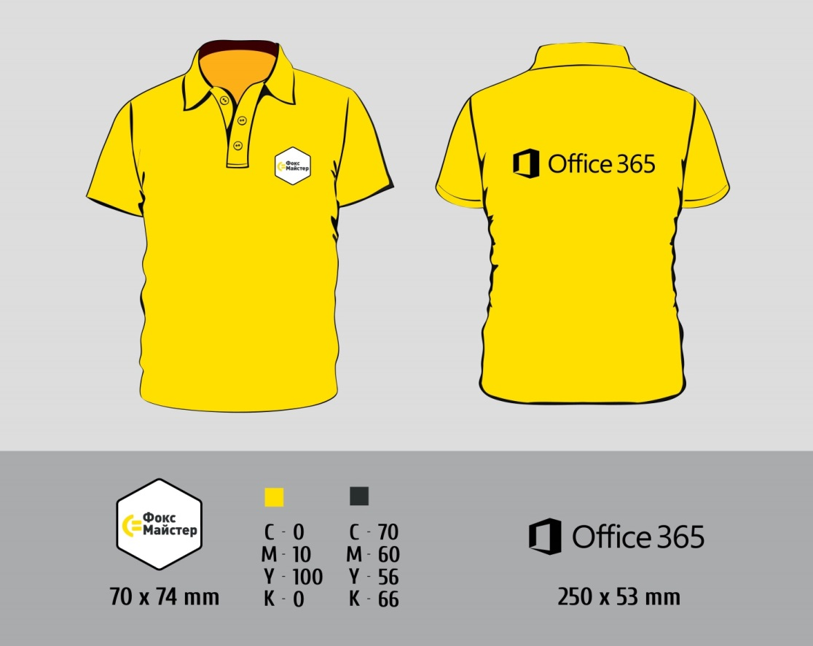
Поло - футболка з гудзиками і з відкладним коміром «в резинку» з короткими рукавами. • Матеріал Піке (щільна бавовняна тканина з рельєфними поперечними рубчиками, загальноприйнята назва - "лакоста"); • Щільність тканини - 220 г; • Колір тканини - жовтий, по CMYK 0; 10; 100; 0; • Відкладний комір «резинка» в колір основної тканини; • 3 гудзики в колір основної тканини; • Низ прямий, з розрізами з боків; • Силует вироби - прямий; • Брендування на грудях і спині повнокольорове зображення методом шовкотрафарету: - На грудях з лівого боку габаритні розміри 70*74 мм. - На спині габаритні розміри 250*53 мм.

Розмір | Всього замовлення
XXS
XS | 28
S | 62
M | 172
L | 164
XL/52-54 | 94
XXL/56-58 | 36
XXXL | 16
Всього, шт. | 572

Вид 4
Вид 4. Футболка – поло 5 ок

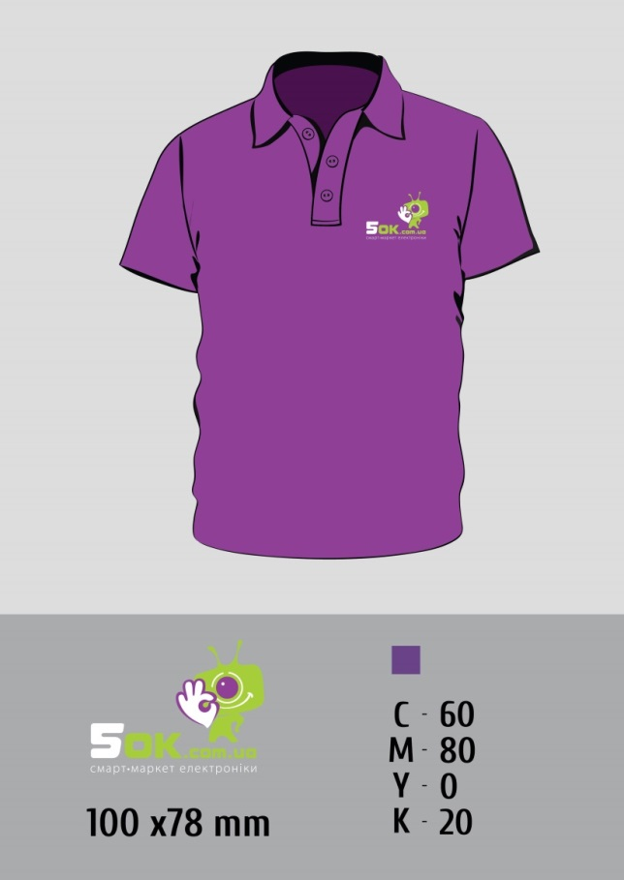
Поло - футболка з гудзиками і з відкладним коміром «в резинку» з короткими рукавами. • Матеріал Піке (щільна бавовняна тканина з рельєфними поперечними рубчиками, загальноприйнята назва - "лакоста"); • Щільність тканини - 220 г; • Колір тканини - фіолетовий; • Відкладний комір «резинка» в колір основної тканини; • 3 гудзики в колір основної тканини; • Низ прямий, з розрізами з боків; • Силует вироби - прямий; • Брендування на лицьовій стороні в трьох варіантах: (пряма вишивка, шеврон з вишивкою, повнокольорове зображення методом шовкотрафарету). З лівого боку, габаритні розміри 100х78 мм.

Розмір | Всього замовлення
XXS
XS/40-42 | 8
S/44 | 20
M/46 | 32
L/48 | 22
XL/50 | 10
XXL/52-54 | 6
XXXL
Всього, шт. | 98

Вид 5
Вид 5. Футболка – поло Наш сервис

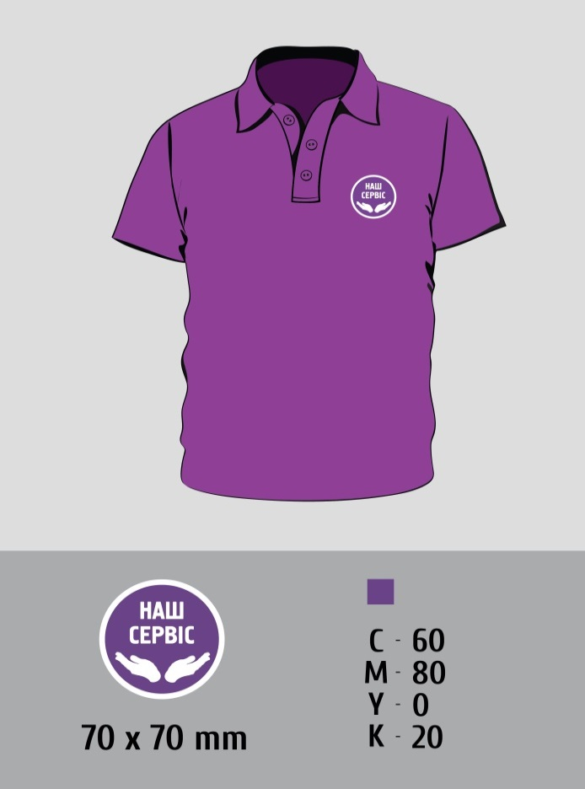
Поло - футболка з гудзиками і з відкладним коміром «в резинку» з короткими рукавами. • Матеріал Піке (щільна бавовняна тканина з рельєфними поперечними рубчиками, загальноприйнята назва - "лакоста"); • Щільність тканини - 220 г; • Колір тканини - фіолетовий; • Відкладний комір «резинка» в колір основної тканини; • 3 гудзики в колір основної тканини; • Низ прямий, з розрізами з боків; • Силует вироби - прямий; • Брендування на рукавах одним із способів (пряма вишивка, шеврон з вишивкою, повнокольорове зображення методом шовкотрафарету). З лівого боку, габаритні розміри 70х70 мм.

Розмір | Всього замовлення
XXS | 6
XS/40-42 | 40
S/44 | 54
M/46 | 84
L/48 | 74
XL/50 | 32
XXL/52-54 | 12
XXXL/52-54 | 6
Всього, шт. | 308

Вид 6
Вид 6. Чоловіча футболка технік-вантажник

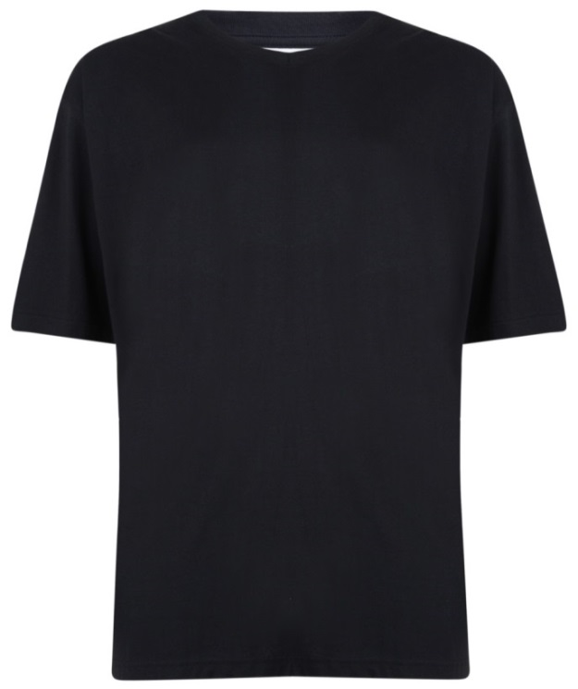
Футболка з короткими рукавами. • Матеріал гладкий трикотаж; • Щільність тканини - 220 г; • Колір тканини - чорний; • Низ прямий; • Силует вироби - прямий;

Розмір | Всього замовлення
XS
S/44-46 | 28
M/48 | 188
L/50-52 | 180
XL/54 | 90
XXL/56 | 38
XXXL/58-62 | 16
Всього, шт. | 540

